关系图
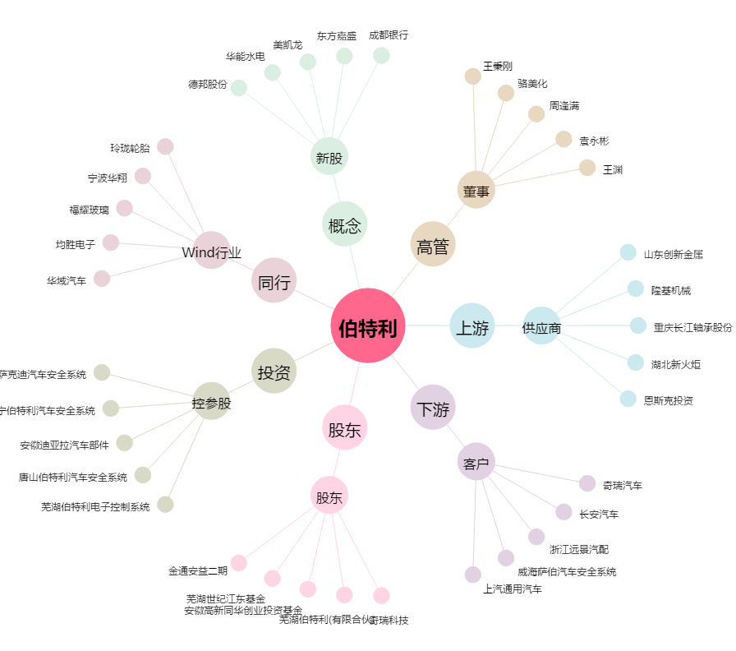
伯特利[603596.SH] - 关系概览图

